資料4-2令和３年度OT状況
＜資料４－２＞
大阪府高次脳機能障がい及びその関連障がいに対する支援普及事業
支援拠点機関 障がい者医療・リハビリテーションセンター
医療部門：地方独立行政法人大阪府立病院機構 大阪急性期・総合医療センター

高次脳機能障がい外来ＯＴ認知訓練 支援実施状況
（令和3年4月～令和4年3月31日まで）

地方独立行政法人大阪府立病院機構 大阪急性期・総合医療センターでは平成20年5月より、大阪府の高次脳機能障がい支援拠点機関：障がい者医療・リハビリテーションセンター・医療部門として高次脳機能障がい外来ＯＴ認知訓練を実施している。令和3年4月から令和４年3月末現在の支援状況について以下に報告する。

１．対象者
高次脳機能障がいの支援について、障がい者医療・リハビリテーションセンターに相談をされた方の中で、受傷・発症から概ね6か月以内であり、大阪府立急性期・総合医療センターのリハビリテーション科の医師の診察によって外来ＯＴ認知訓練の処方が出された方。

２．目的・内容
高次脳機能障がいに対して認知機能の改善・代償手段の獲得・障害の認識を高めることを目的に週1～2回・1回40分～60分・3ケ月間（週2回×12週間＝24回）実施する。外来高次脳訓練にはOTの他、当院の高次脳機能障がい支援コーディネーターとも連携し、毎月1回ｶﾝﾌｧﾚﾝｽを行うことで支援の連携を図っている。

令和3年4月から令和4年3月31日末までの訓練対象者は、男性10名・女性4名、平均年齢36.2歳であった。表1～3に対象者の詳細を示す。

４．支援の連携 訓練実施中より、高次脳機能障がい支援コーディネーターとｶﾝﾌｧﾚﾝｽを実施し、訓練経過の報告・今後の方針、訓練終了後の具体的な支援調整を行っている。

資料4-2 令和3年度OT状況
OT外来認知訓練対象者資料

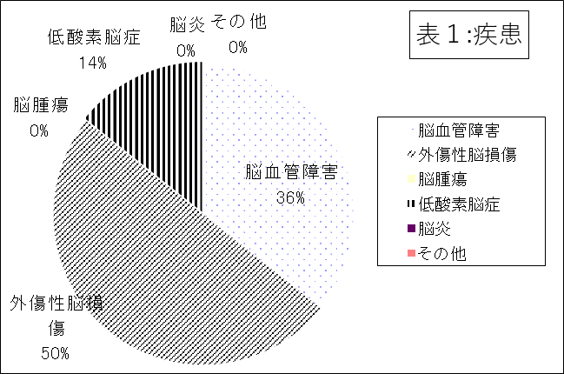
 | 表1：疾患
 | 疾患 | 人数 | ％
 | 脳血管障害 | 5 | 36
 | 外傷性脳損傷 | 7 | 50
 | 脳腫瘍 | 0 | 0
 | 低酸素脳症 | 2 | 14
 | 脳炎 | 0 | 0
 | その他 | 0 | 0
 | 計 | 14 | 100
 |  |  | （R４年3月末現在）

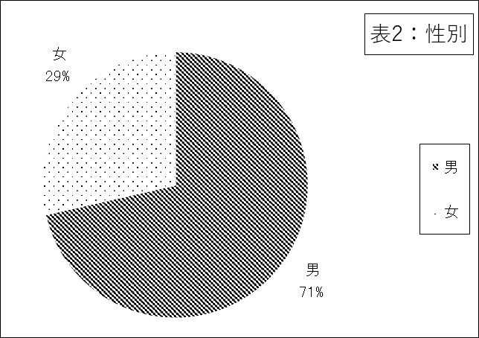
 | 表2：性別
 | 性別 | 人数 | ％
 | 男 | 10 | 71
 | 女 | 4 | 29
 | 計 | 14 | 100
 |  |  | （R４年3月末現在）

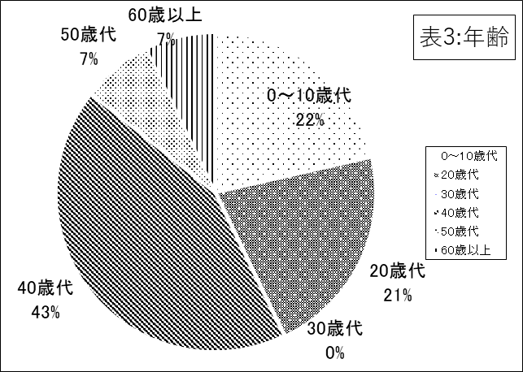
 | 表3：年齢 平均年齢：36.2歳
 | 年齢 | 人数 | ％
 | 0～10歳代 | 3 | 21.4
 | 20歳代 | 3 | 21.4
 | 30歳代 | 0 | 0
 | 40歳代 | 6 | 43
 | 50歳代 | 1 | 7.1
 | 60歳以上 | 1 | 7.1
 | 計 | 14 | 100
 |  |  | （R４年3月末現在）

